PE_Ciclo3
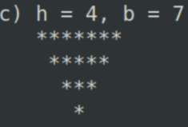
i | j | Salida
1 | 1 | *******
 | 2
 | 3
 | 4
 | 5
 | 6
 | 7
2 | 1 | ******
 | 2
 | 3
 | 4
 | 5 |  | m=int(input()) for i in range(m,-1,-1): print(" "*(m-i)+"*"*(2*i+1))
 | 6
3 | 1 | *****
 | 2
 | 3
 | 4
 | 5
4 | 1 | ****
 | 2
 | 3
 | 4
5 | 1 | ***
 | 2
 | 3
6 | 1 | **
 | 2
7 | 1 | *

